港股计算好价格
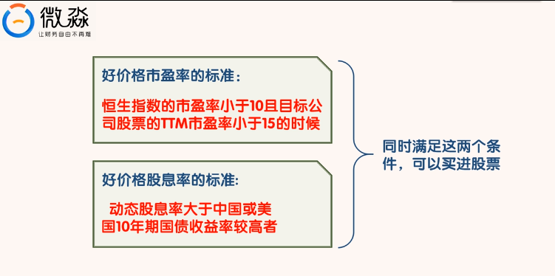
港股计算好价格方程式
公司名称：
股票代码：
计算时间：
市盈率 |  |  |  |  |  | 股息率
好价格 | TTM市盈率小于 | 每股收益 | 当前股价 | 当前TTM市盈率 | 恒生指数市盈率 | 好价格 | 上年TTM股息 | 中国10年期国债收益率 | 美国10年期国债收益率
#DIV/0! | 15 | #DIV/0! | 0 | 0 | 0.000% | #DIV/0! | 0 | 0.000% | 0.000%

注：填写黄色区域
计算公式： 1、市盈率：好价格=（当前股价/当前TTM市盈率）*15 2、股息率：好价格=TTM股息/（中国或美国）10年期国债收益率
建议购买好价格（好价格取最小值）： 00000
恒生指数：10~20 15中间值
1、好价格市盈率的标准：恒申指数的市盈率下雨10且目标公司股票的TTM市盈率小于15的时候。
2、动态股息率大于中国或美国10年期国债收益率较高者。

A股计算好价格
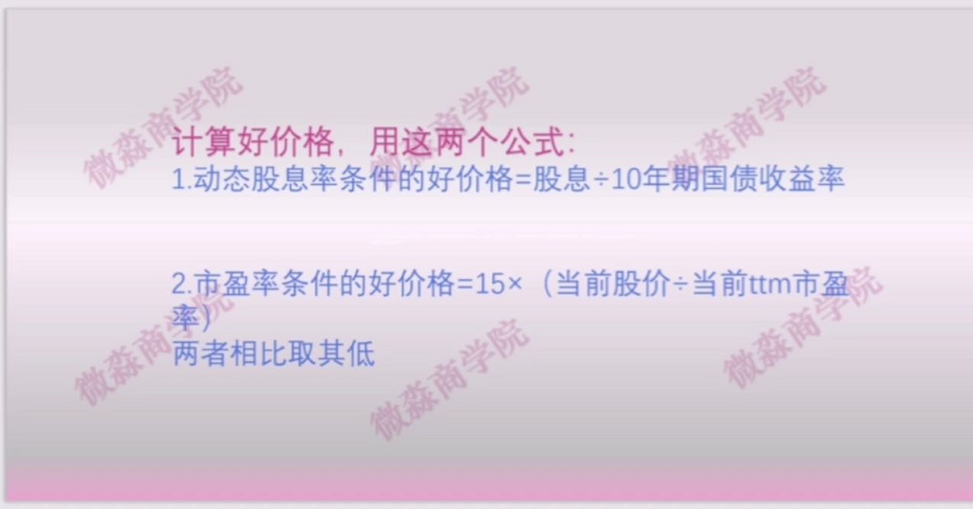
A股计算好价格方程式
公司名称：
股票代码：
计算时间：
市盈率 |  |  |  |  | 股息率
好价格 | TTM市盈率小于 | 每股收益 | 当前股价 | 当前TTM市盈率 | 好价格 | 上年TTM股息 | 10年期国债收益率
#DIV/0! | 15 | #DIV/0! |  |  | #DIV/0!

注：填写黄色区域
建议购买好价格： |  | 0.000

